USBARUP.2.3
User Story | USBARUP.2.3
Conversation | UI logics - Other plan cards when applying new DB mechansism.
Design | https://www.figma.com/design/nOJoqMlFuZtUxfAQVSzpbG/SBM---UI-Mockups?node-id=4375-155722&m=dev
Card | 1. Current tier = 0 (store đang ở Free hoặc current plan ở Interval còn lại - yearly) |  | 2. Current tier != 0 với state = old, active tier ngang bằng có giá CAO hơn
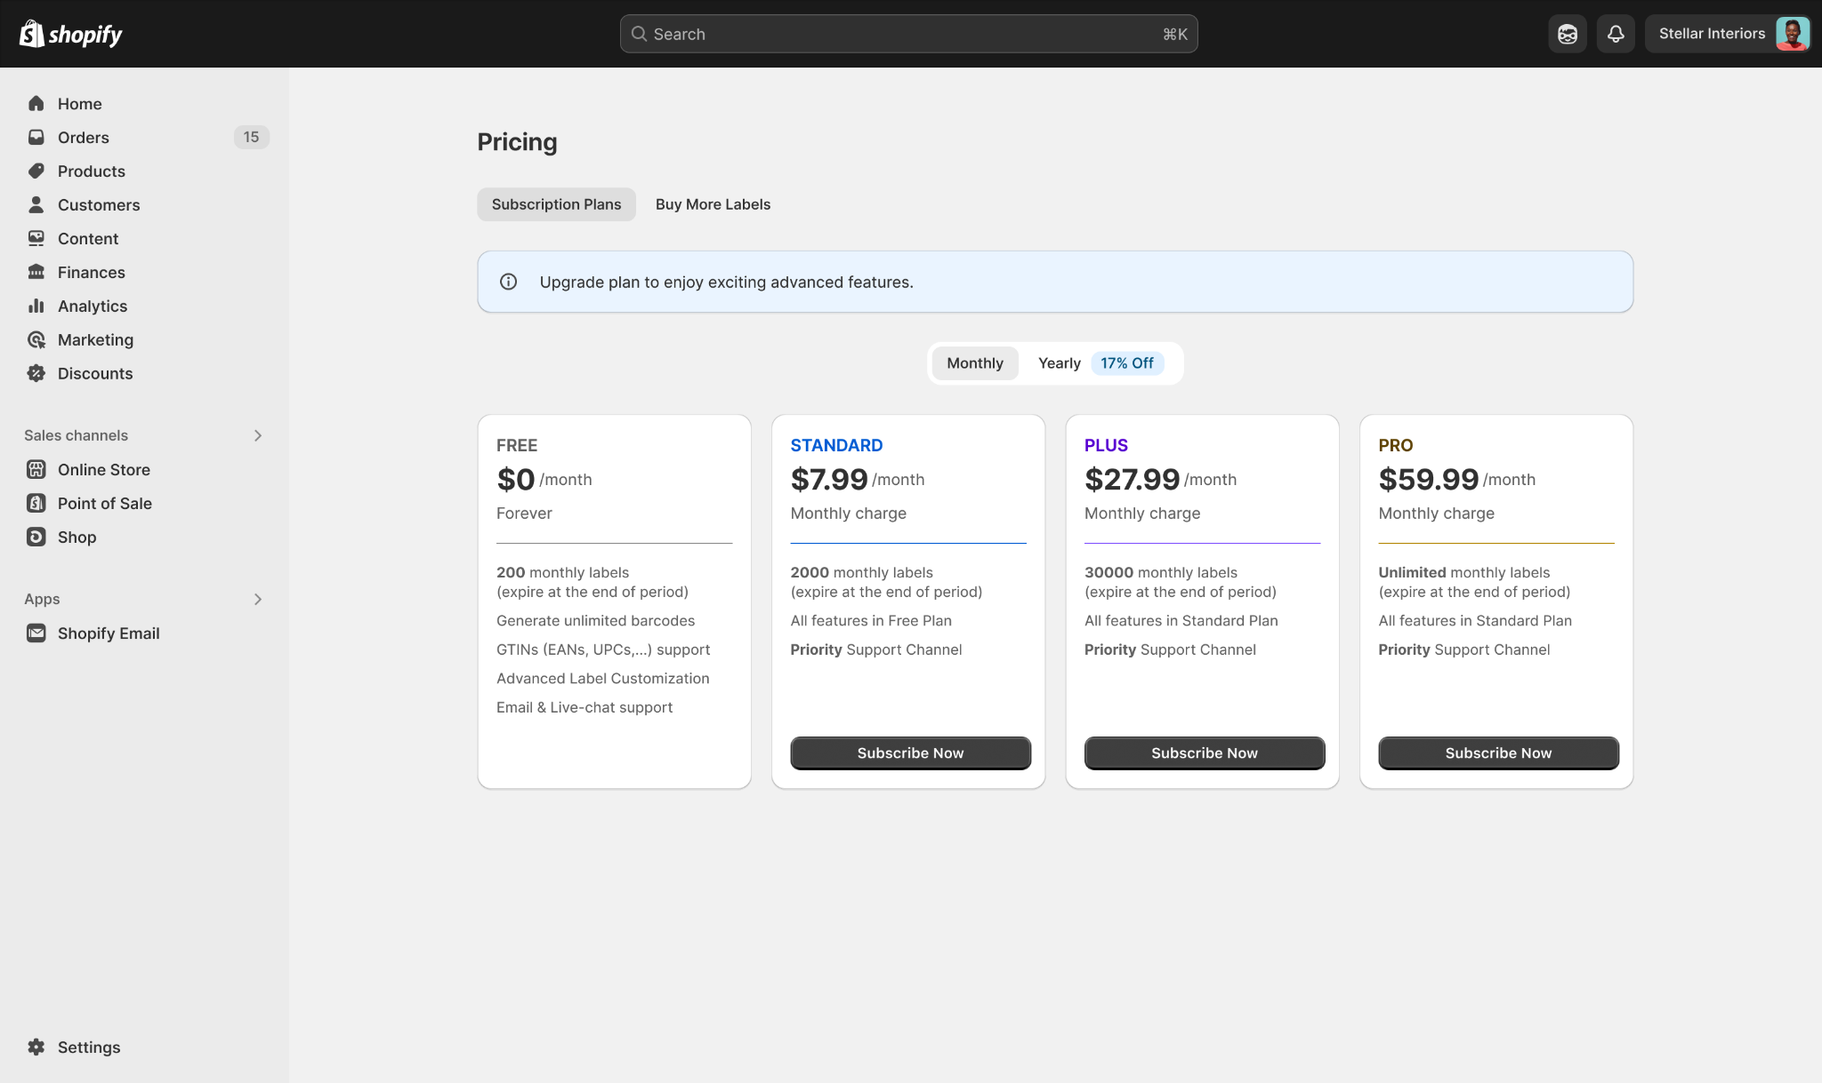
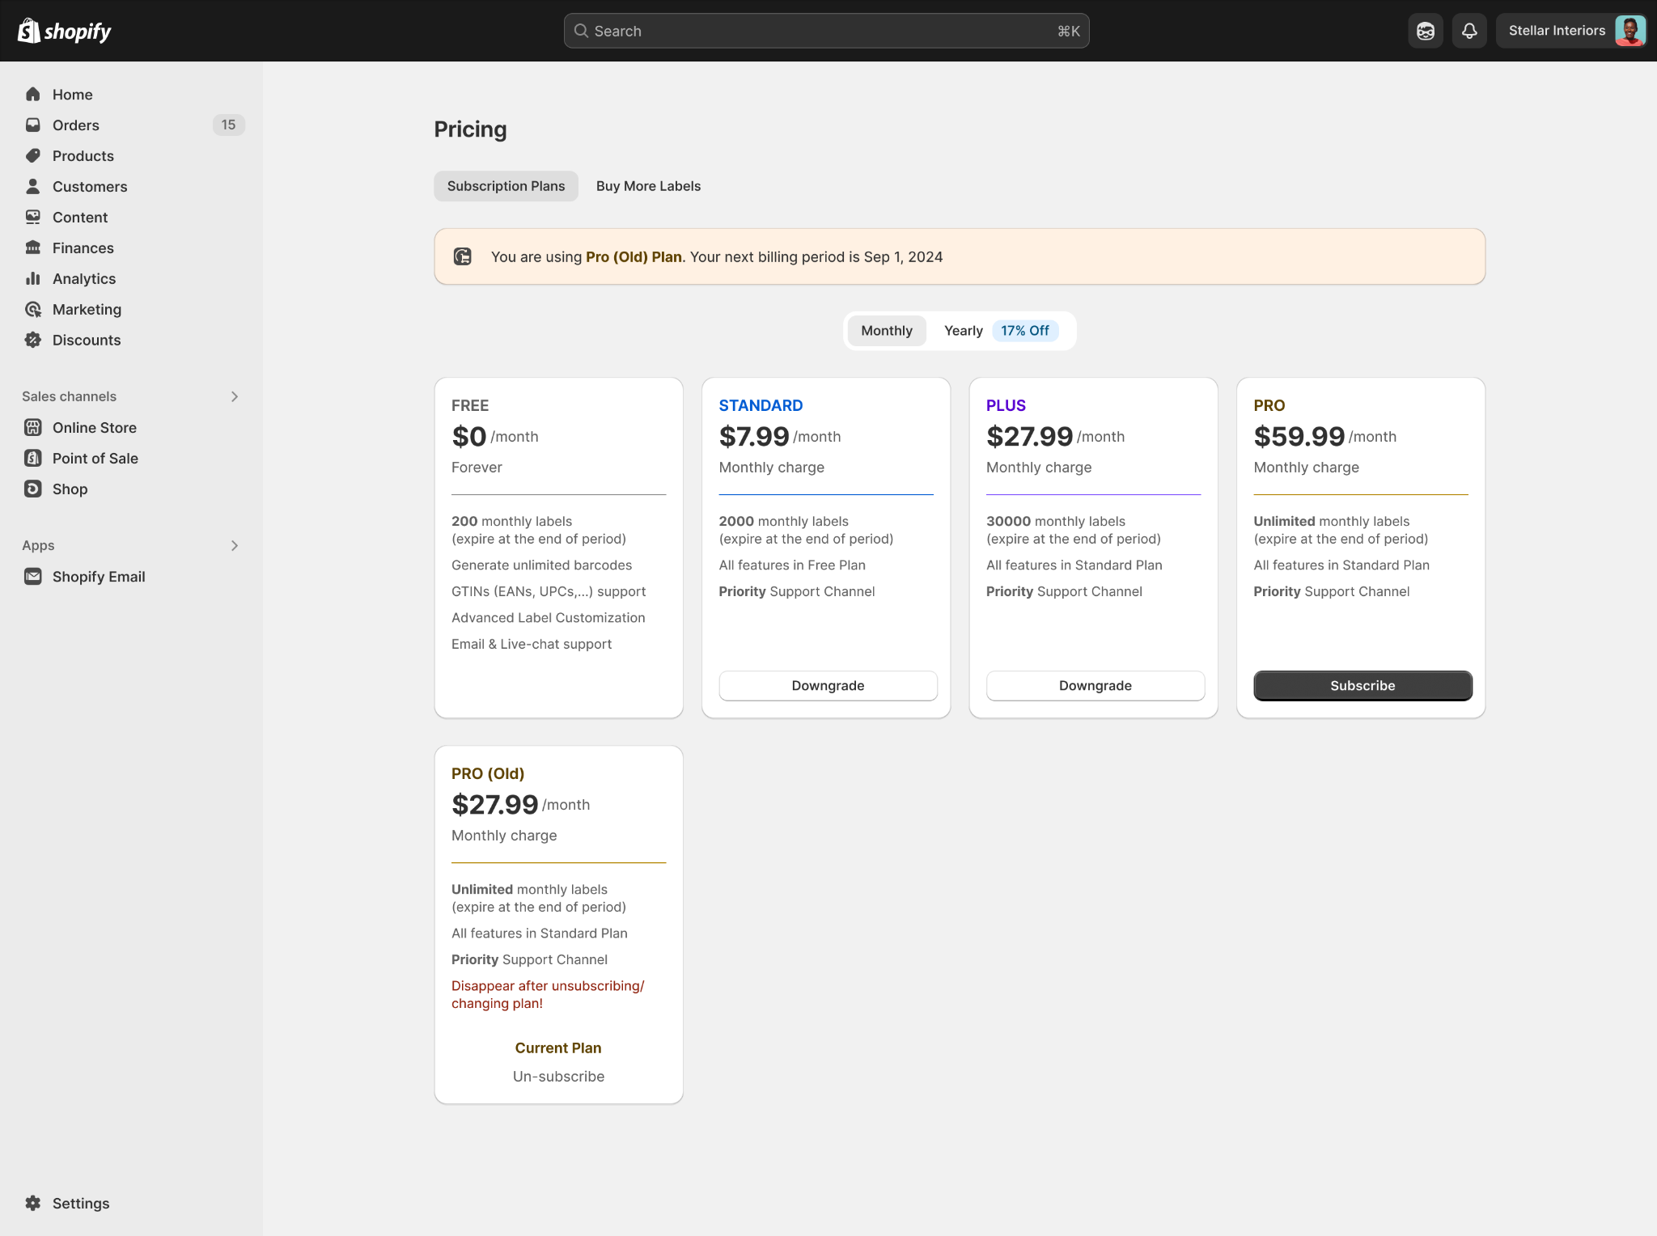

 | 2. Current tier != 0 với state = old, active tier ngang bằng có giá THẤP hơn
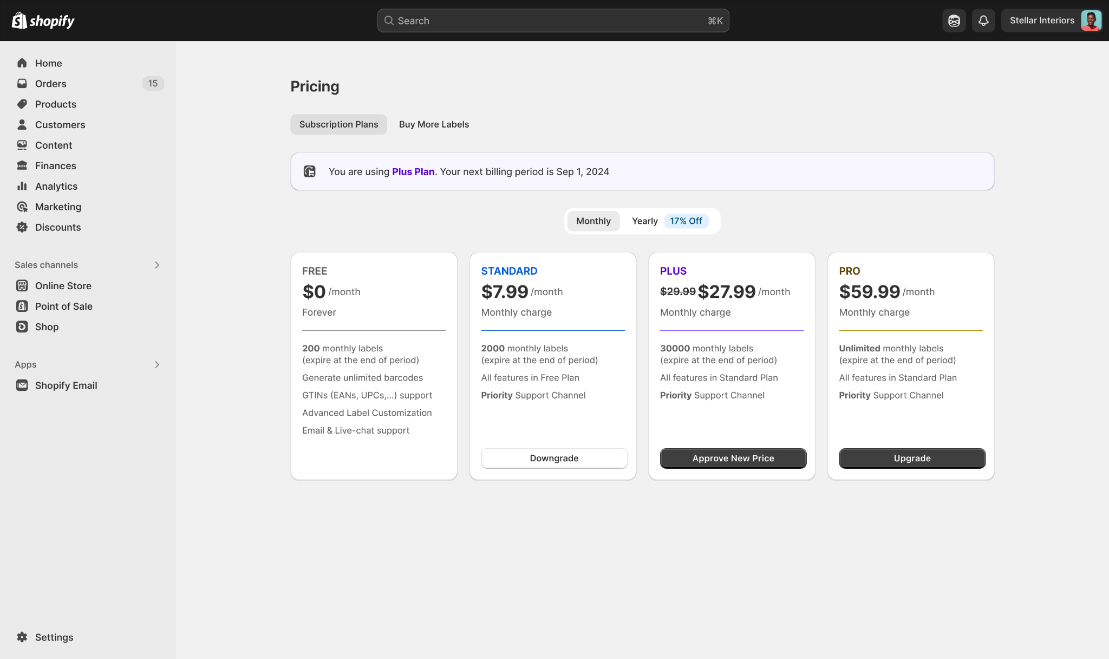

Confirmation | Path
 | Pre-condition: User has installed MS Barcode successfully Path: 1. SBM app -> Pricings page -> Interval of/ not having current plan

 | BR1 | - Sau khi check tier + state của current plan để detect việc hiển thị của current plan card, dev detect điều kiện hiện plan cards khác tùy vào thông tin của current plan => Phân chia luồng hiển thị theo interval: Monthly và Yearly => Detect current tier của từng Interval để define logic hiển thị cho các plan card còn lại trong Interval đó |  | TRUE | TRUE
 | BR2 | - Nếu current tier = 0: + Store đang ở Free plan (1) + HOẶC current plan của store ở Interval khác (VD đang mở tab yearly, nhưng current plan là monthly) (2) => Tất cả các active plan card có CTA hiện label "Subscribe now" => Giữ luồng Subscribe khi user click vào bất kỳ nút Subscribe nào của Interval này |  | TRUE | TRUE
 | BR3.1 | - Nếu current tier != 0 và current plan nằm ở interval (tab) hiện tại (VD đang mở tab monthly, current plan cũng là monthly): + Plan card hiện tại, hiển thị nút "Unsubscribe" |  | TRUE | TRUE
 | BR3.2 | - Các active plan card tier cao hơn: CTA hiện label “Upgrade” - Với các active plan card tier thấp hơn: + tier != 0: CTA hiện label “Downgrade”, chuyển thành dạng default/secondary + tier = 0 (free): Không hiển thị action gì |  | TRUE | TRUE
 | BR3.3 | - Với các active plan card tier ngang bằng: + Nếu giá của plan đó THẤP HƠN giá của current plan: * CTA hiện label “Approve new price” * Hiện thêm giá của current plan với gạch ngang bên cạnh (mang ý nghĩa old price) => current plan card ở state = old và ẩn trên UI (work trong trường hợp MS muốn giảm giá 1 plan) + Nếu giá của plan đó CAO HƠN hoặc BẰNG giá của current plan: CTA hiện label “Subscribe” tại active plan card này => current plan card ở state = old và vẫn hiện trên UI (work trong trường hợp MS muốn tăng giá 1 plan) |  | TRUE | TRUE | BA note: đối ứng với BR trước, current plan - có state = old - giá > giá của tier ngang bằng => ẩn plan card của current plan đó
 | BR4 | - Nếu current plan được gán state = old (yearly hoặc monthly) + Plan card cùng tier ở Interval còn lại cũng được gán state = old (refers to USBARUP.2.1) => Hiển thị các plan có state = old tùy theo logic DB làm ở US trước đó (USBARUP.2.1) Là current plan: Hiển thị flow approve new price... Không là current plan: Ẩn khỏi UI |  | TRUE | TRUE
 | BR5 | - Với plan card gán state = others - future/draft/... (yearly hoặc monthly) + Tương ứng plan card cùng tier ở Interval còn lại cũng được gán state = future + Khi chuyển state = active, đồng thời update rules state = active cho cả 2 plan cards ở 2 Interval => Hiển thị 2 plan card ở 2 Interval |  | TRUE | TRUE

